内存分区
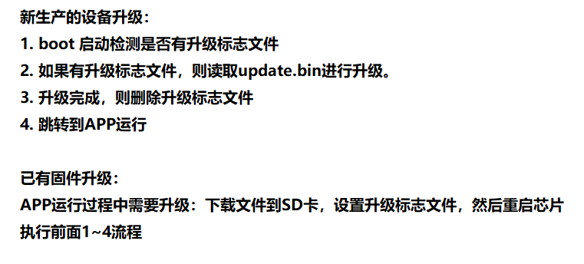
 | 起始地址 | size
bootload | 0x08000000 | 32K -0x8000 | 扇区0 1
APP | 0x08008000 | 352K-0x58000 | 扇区2 3 4 5 6

